Жидкости
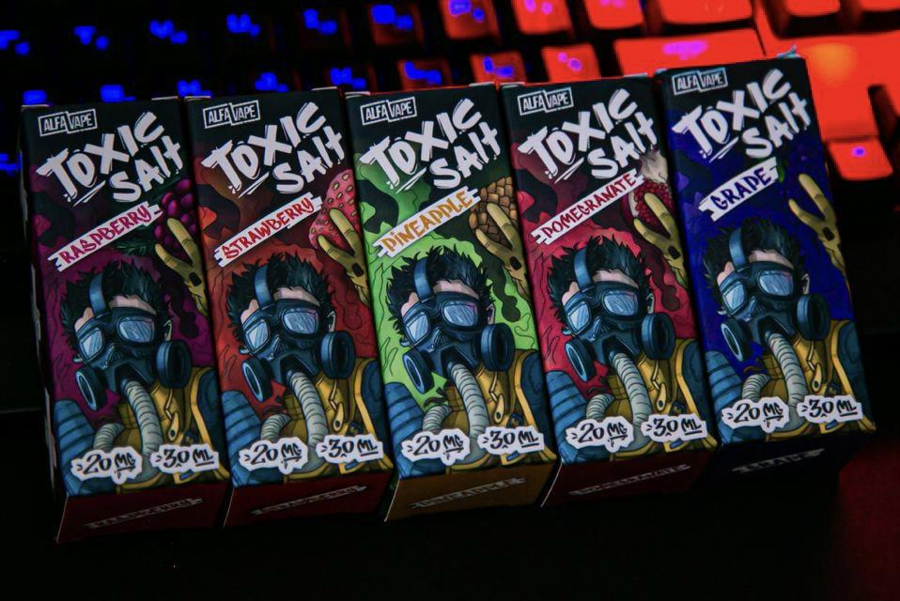
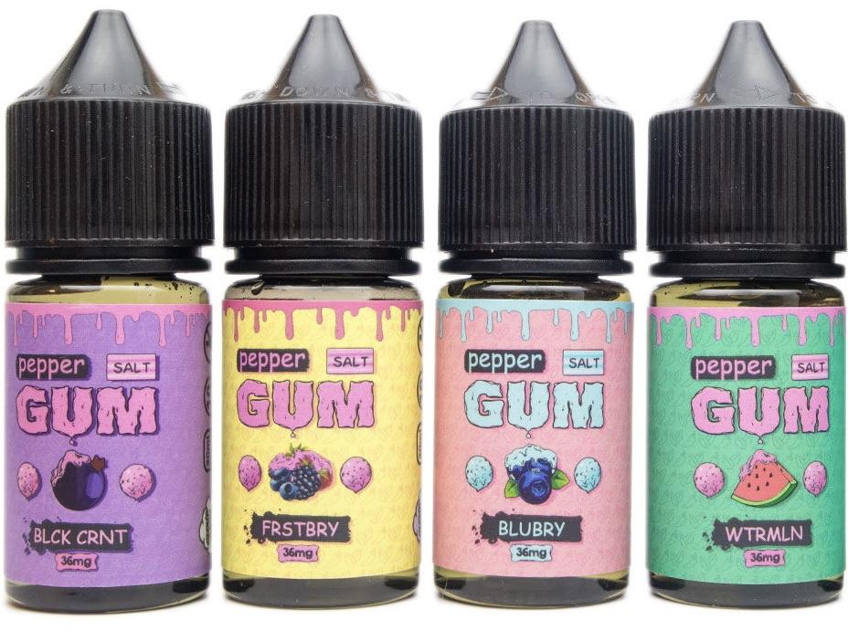
PrimeVape

HUSKY «Premium» 20mg HARD | 30мл | Вкусы | Наличие | Цена
 | YOGI DOGGI (Йогурт с персиком и клубникой) | Есть | 400
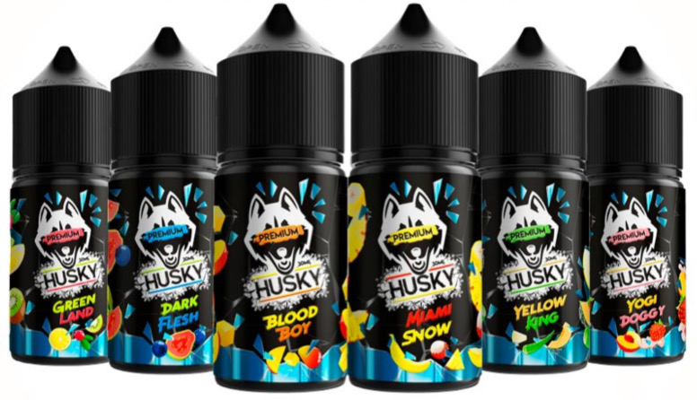 | ANIMAL JAM (Лесные ягоды с малиновым джемом) | Есть
 | YELLOW KING (Медовая дыня с алое) | Есть
 | BIG BALL (Арбуз, дыня, клубника) | Есть
 | MIAMI SNOW (Ананас, личи, банан и куллер) | Есть
 | GREEN LAND (Ледяной Киви, клюква, лимон) | Есть
 | DARK FLESH (Черничная гуава с холодом) | Есть
 | BLOOD BOY (Двойной сладкий манго с холодком) | Есть
 | Sweet Dream (Конфета черника лимон клубника) | Есть
ISTERIKA 20mg HARD | 30мл | Вкусы | Наличие | Цена
 | Ананас-Ежевика | Есть | 400
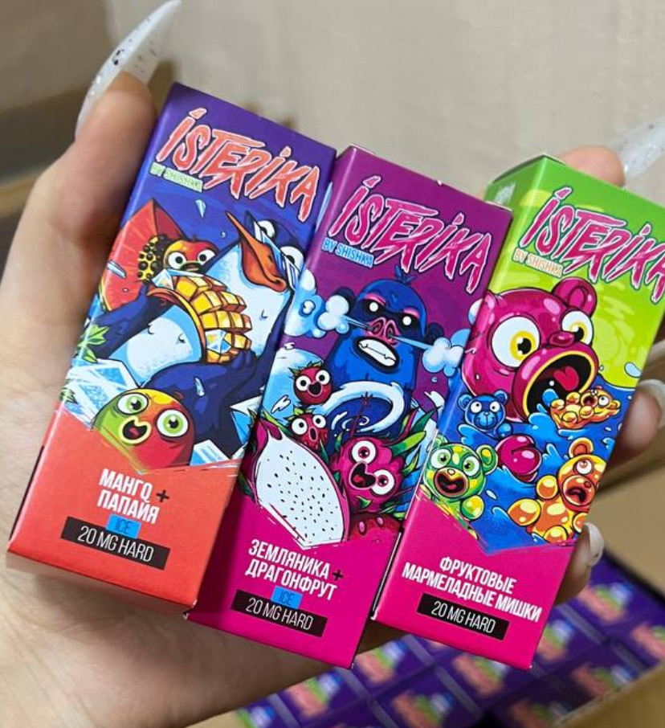 | Фруктовые Мармеладные Мишки | Есть
 | Гранат-Малина | Есть
 | Черная Смородина Гранат | Есть
 | Клубника Малиновое Варенье | Есть
 | Манго-Папайя со льдом | Есть
 | Персик с Зеленым Виноградом и льдом | Есть
 | Ледяные Арбузные Леденцы | Есть
 | Холодный микс Яблока и Лесных Ягод | Есть

DUALL 20mg HARD | 30мл | Вкусы | Наличие | Цена
 | Фруктовые конфеты | Есть | 350
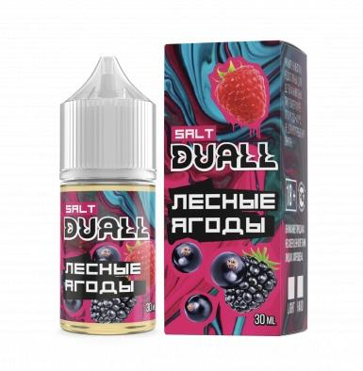 | Яблоко виноград | Есть
 | Ледяной арбуз с дыней | Есть
 | Персиковый лимонад | Есть
 | Садовые ягоды | Есть
 | Ледяная черника | Есть
 | Ледяная клубника с личи | Есть
 | Ледяная кола | Есть
 | Клубничный йогурт | Есть
 | Клубника лайм малина | Есть
 | Клубника банан | Есть
 | Вишня клубника | Есть
 | Спрайт арбуз лайм | Есть
 | Фруктовый мармелад | Есть
 | Ананас киви | Есть
 | Малиновый йогурт | Есть
MAD 20mg HARD | 30мл | Вкусы | Наличие | Цена
 | Mad Cola | Есть | 400
 | Mad grepfrut kiwi | Есть
 | Mad Guava Melon Dragon | Есть
 | Mad Strawberry Peach | Есть
 | Mad Watermelon Mango | Есть
ЧТО-НИБУДЬ 20mg HARD | 30мл | Вкусы | Наличие | Цена
 | Кислое — Кислое сочетание яблока с марципаном. | Есть | 250
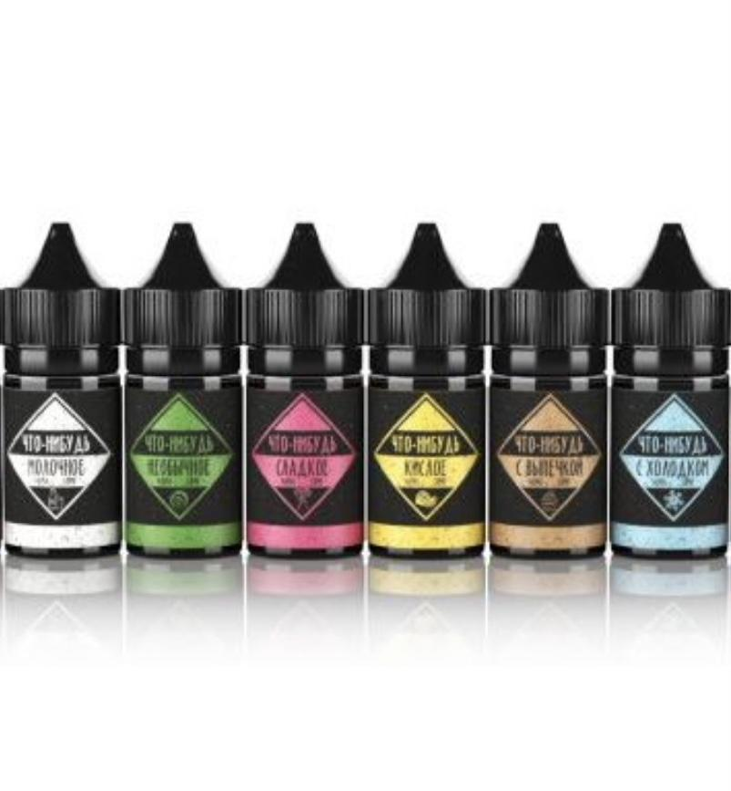 | Молочное — Сочетание нежных сливок, ванили и десерта | Есть
 | Необычное — Марципан с красным яблоком и спелой клубникой. | Есть
 | Ягодное -- микс из лесных ягод | Есть
 | С холодком — Сочетание мягких вкусов мяты, ментола и холодка | Есть
 | Сладкое — Сладкий вкус клубничной карамели | Есть
 | Фруктовое — Удивительное сочетание ягод и груши | Есть
Funta 20mg HARD | 30мл | Вкусы | Наличие | Цена
 | Pink | Есть | 250
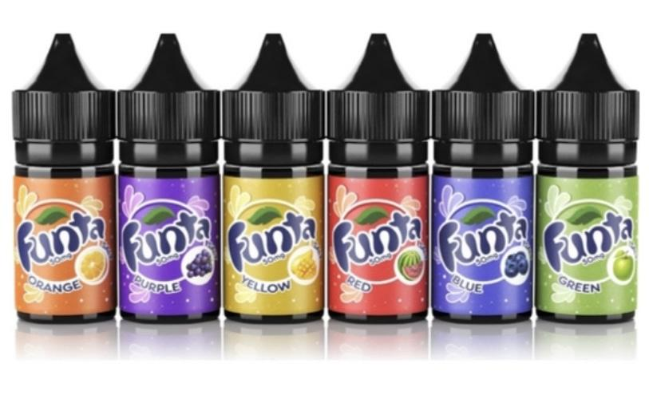 | Blue | Есть
 | Yellow | Есть
 | Green | Есть
 | Black | Есть
 | Red | Есть
 | Purpure | Есть

Tik-tak 20mg HARD | 30мл | Вкусы | Наличие | Цена
 | Cola | Есть | 250
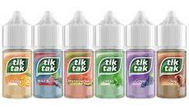 | Grape | Есть
 | Mint | Есть
 | Orange | Есть
 | Watermelon | Есть
 | Wild Berries | Есть

Cola 20mg HARD | 30мл | Вкусы | Наличие | Цена
 | Cola Berries | Есть | 250
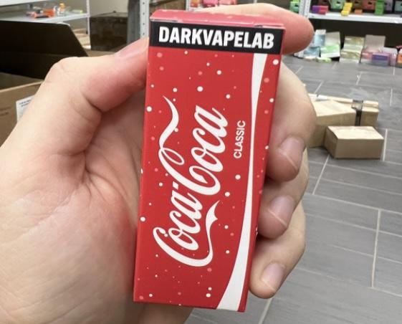 | Cola Blueberry | Есть
 | Cola Classic | Есть
 | Cola Grape | Есть
 | Cola Orange | Есть
 | Cola Raspberry | Есть
 | Cola Vanila | Есть
 | Cola Watermelon | Есть

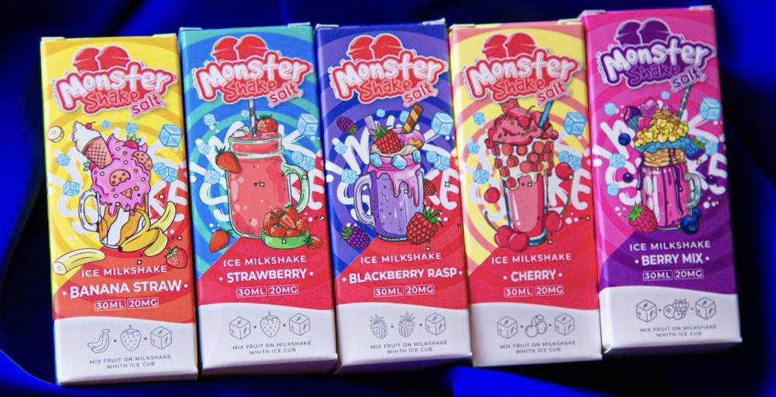
MONSTER Shake 20mg HARD | 30мл | Вкусы | Наличие | Цена
 | Monster shake банан клубника | Есть | 350
 | Monster shake berry mix | Есть
 | monster shake strawberry | Есть
 | monster shake blackberry raspery | Есть
 | monster shake cherry | Есть
 | monster shake Vanila | Есть
 | monster shake Mango | Есть

HOTSPOT «Fuel» 20mg HARD | 30мл | Вкусы | Наличие | Цена
 | Ананас Ежевика | Есть | 350
 | Ананас Кокос | Есть
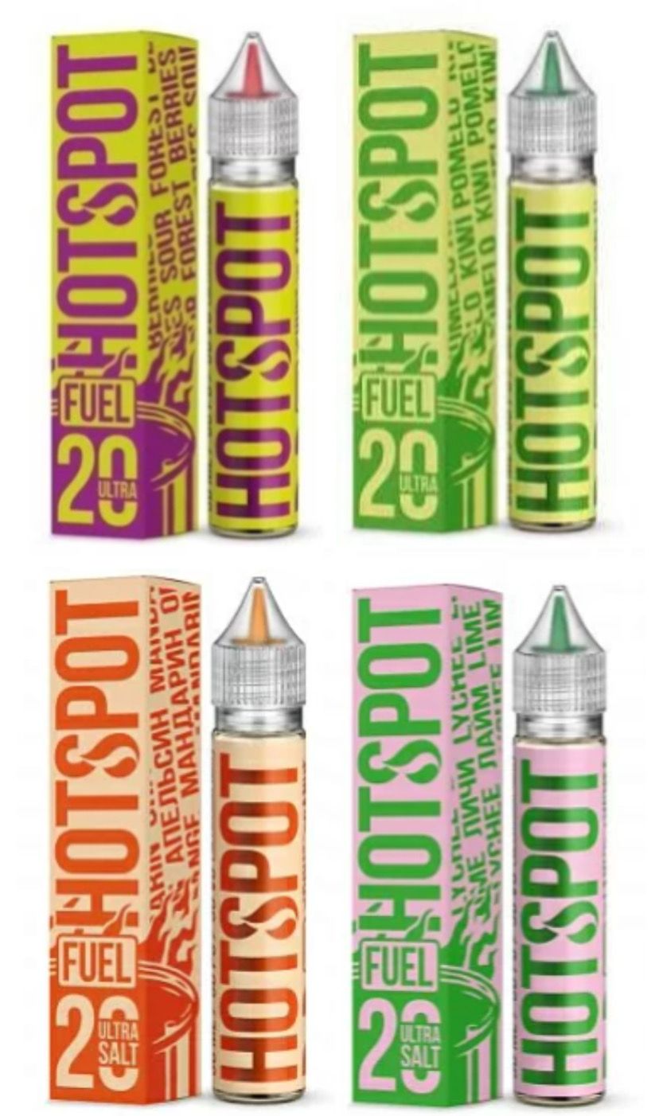
 | Смородина мята | Есть
 | Дыня Черника | Есть
 | Киви Банан | Есть
 | Киви Помело | Есть
 | Лайм Личи | Есть
 | Лесные Ягоды | Есть
 | Яблоко Груша | Есть
 | Манго Персик | Есть
 | Перечная мята | Есть
 | Персик маракуя | Есть

HOTSPOT «Don'tChew It» 20mg HARD | 30мл | Вкусы | Наличие | Цена
 | Зеленое яблоко жевачка | Есть | 350
 | Маракуя жевачка | Есть
 | Виноград жевачка | Есть
 | Арбуз жевачка | Есть
 | Вишня жевачка | Есть
 | Персик жевачка | Есть

HOTSPOT Acid 20mg HARD | 30мл | Вкусы | Наличие | Цены
 | Кислое яблоко | Есть | 400
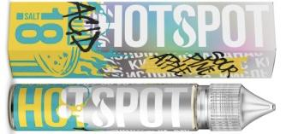 | Кислый Киви | Есть
 | Кислая Маракуя | Есть
 | Кислый ананас | Есть

BAD DRIP 20mg |10мл | Вкусы | Наличие | Цены
 | Bad apple - Нескончаемый яблочный вкус | Есть | 350
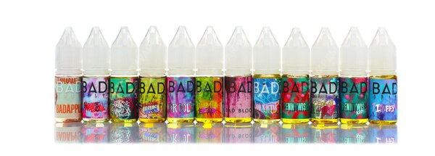 | Ugly butter - Банановый пудинг с корицей и румяным тестом | Есть
 | Sweet tooth - Сахарная вата в малиновом сиропе | Есть
 | Don't care bear - Жевательные мармеладки в форме медвежат со вкусом спелой дыни и грушевым послевкусием | Есть
 | Drooly - Леденцы со вкусом винограда и черники | Есть
 | Farley's gnarly sauce - Микс сладкой жвачки с сочным киви и спелой клубники | Есть
 | Good nectar - Экзотическая сочность маракуйи, гуавы, манго и апельсина | Есть
 | Laffy - Чернично-виноградная конфета | Есть
 | Pennywise - Жвачка с арбузом и клубникой | Есть

JAM MONSTER 20mg |10мл | Вкусы | Наличие | Цена
 | Apple - тост с маслом и яблочным джемом | Есть | 350
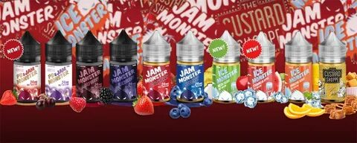 | Blackberry - тост с маслом и джемом из ежевики | Есть
 | Grape - обжаренный тост с маслом и виноградным джемом | Есть
 | Lemon - Лимонный джем на тосте с маслом | Есть
 | Mixed berry - джем из клубники, ежевики и черники на тосте с маслом | Есть
 | PB Banana - Банановый джем с арахисовым маслом | Есть
 | PB Strawberry - клубника в виде джема на запеченном тосте | Есть

PODONKI 20mg HARD | 30мл | Вкусы | Наличие | Цена
 | Вишня лайм лед | Есть | 400
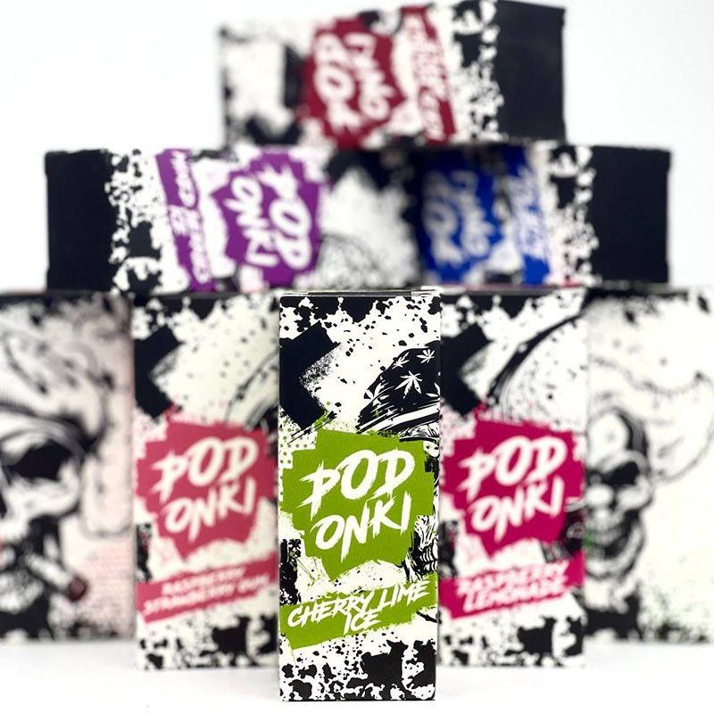 | Двойное яблоко лед | Есть
 | Лесные ягоды со льдом | Есть
 | Банан клубника лед | Есть
 | Малиновый лимонад | Есть
 | Ледяной личи виноград мята | Есть
 | Черника малина мята лед | Есть
 | Тропические фрукты со льдом | Есть
 | Классическая кола со льдом | Есть
 | Малиновоклубничная жвачка | Есть
 | Хвоя лесные ягоды | Есть
 | Баблгам с арбузом и мятой | Есть

PODONKI V2 20mg HARD | 30мл | Вкусы | Наличие | Цена
 | Коктель апероль шприц | Есть | 450
 | Арбузное мороженное | Есть
 | Яблочная самбука | Есть
 | Виноградно кактусовая жвачка | Есть
 | Клубника с шампанским | Есть
 | Ананасовый энергетик | Есть
 | Тархун с киви и лаймом | Есть
 | Банановое молоко | Есть
 | Клубничное мороженое | Есть
 | Капучино | Есть
 | Кофейный табак | Есть
 | Лимонный пирог | Есть

Rell Green 20mg |30мл | Вкусы | Наличие | Цена
 | Папая Банан | Есть | 450
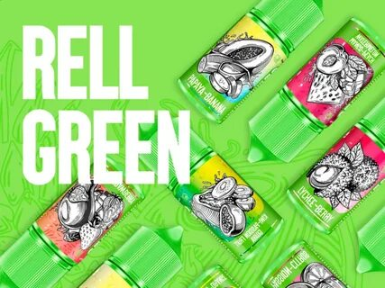 | Клубника Ананас Кокос | Есть
 | Ананас Лимон | Есть
 | Маракуя Цитрус | Есть
 | Конфетки | Есть
 | Яблоко Манго Апельсин | Есть

Rell Red 20mg |30мл | Вкусы | Наличие | Цена
 | Клубнично арбузный фреш | Есть | 400
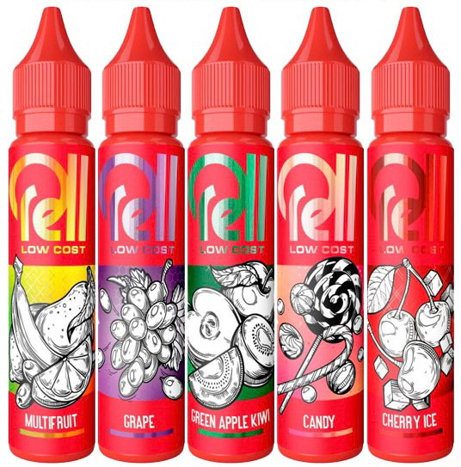 | Клубничный чизкейк | Есть
 | Клубника | Есть
 | Малина лимон | Есть
 | Конфеты | Есть
 | Персиковый йогурт | Есть
 | Мультифрукт | Есть
 | Манго со льдом | Есть
 | Баблгам | Есть
 | Лимон с лаймом | Есть
 | Лимонные леденцы | Есть
 | Зеленое яблоко с киви | Есть
 | Черника со льдом | Есть
 | Виноград | Есть
 | Холодный энергетик | Есть
 | Черная Смородина со льдом | Есть

SK360 20mg HARD | 30мл | Вкусы | Наличие | Цена
 | Банан со льдом | Есть | 400
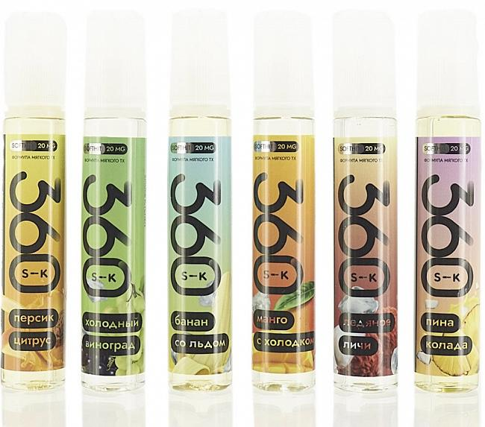 | Ледяное личи | Есть
 | Манго с холодком | Есть
 | Персик-цитрус | Есть
 | Пина Колада | Есть
 | Холодный Виноград | Есть
 | Клубника лайм | Есть
 | Розовый лимонад | Есть

Wave 20mg HARD | 30мл | Вкусы | Наличие | Цена
 | SUNSET – Коктейль из Апельсина, Персика и Граната | Есть | 400
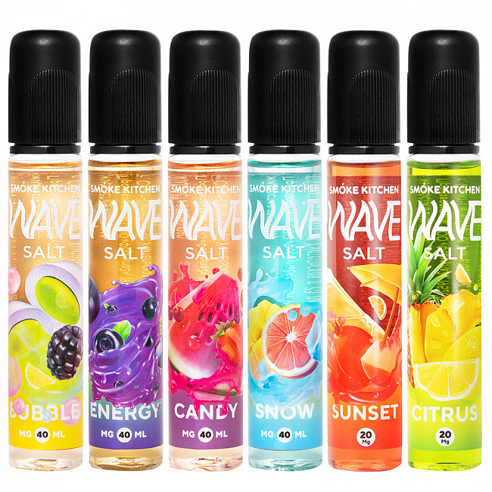 | CITRUS – Ананасовый Сок с Лимоном | Есть
 | CANDY – Арбуз с Клубнично-Вишнёвым Мармеладом | Есть
 | BERRY – Маффин с Джемом и Чёрной Смородиной | Есть
 | JELLY – Яблоко, Фруктовый Мармелад | Есть

Content 20mg HARD | 30мл | Вкусы | Наличие | Цена
 | DR.WOW - Микс из манго, йогурта и индийских специй. | Есть | 450
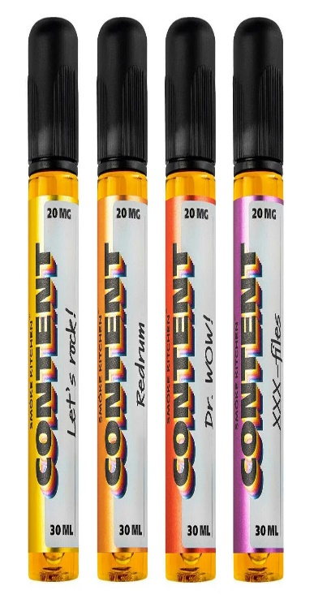 | Froopyland Adventure - Фруктово-ягодный микс из красных фруктов, абсента и ментола. | Есть
 | Let's Rock - Лимон/ Арбуз/ Клубника/ Малина | Есть
 | Ohh wee formula - Сочетание сочной груши и шипучей сладкой крем-соды. | Есть
 | Q-theory - Мармелад из чёрной смородины и вишни | Есть
 | Redrum - Гранат/ Малина/ Чёрная смородина/ Лёд | Есть
 | White Mirror - Ягоды/Анис/Ментол | Есть
 | XXX-files - Гуава/ Малина | Есть

Genetic Code 20mg HARD | 30мл | Вкусы | Наличие | Цена
 | Виноградная Кола | Есть | 450
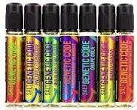 | Манго Банан | Есть
 | Клубника Дыня | Есть
 | Ананас Клюква | Есть
 | Малина Грейпфрут Арбуз | Есть
 |  | Есть
 |  | Есть

Glitch Sause 20mg HARD | 30мл | Вкусы | Наличие | Цена
 | Glitch Iced out Nomad | Есть | 450
 | Glitch Iced out Amber | Есть
 | Glitch Iced out Sweet Mint | Есть
 | Glitch Iced out bleach | Есть

CandyMan 20mg HARD | 30мл | Вкусы | Наличие | 450
 | Яблочное желе | Есть
 | Лимонад байкал с пихтой | Есть
 | Сливочные вафли с ананасом
 | Леденец с дыней | Есть
 | Ванильный зефир с брусникой | Есть
 | Булочка с корицей | Есть
 | Гранатовая жвачка | Есть
 | Мармелад с черной смородиной | Есть
 | Смузи киви-малина | Есть
 | Леденцы с лесными ягодами | Есть
 | Пончик с клубничным джемом | Есть
 | Новогодняя серия | Есть

Slurm 20mg HARD | 30мл | Вкусы | Наличие | Цена
 | Кислые Яблочные Леденцы | Есть | 450
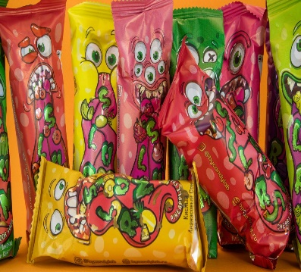 | Кислые Вишневые Червячки | Есть
 | Кислая Малиновая Сахарная Вата | Есть
 | Кислый Лимонад из Киви и Кактуса | Есть
 | Кислый Арбузный Мармелад | Есть
 | Кислые Мармеладные Мишки | Есть
 | Кислый Виноградный Чупа Чупс | Есть
 | Кислый Ананасовый Сок | Есть
 | Кислый Джем из Брусники и Клюквы | Есть
 | Кислая Шипучка из Лимона и Лайма | Есть

Serial Chiller 20mg HARD | 30мл | Вкусы | Наличие | Цена
 | Джем из Киви и Яблок | Есть | 400
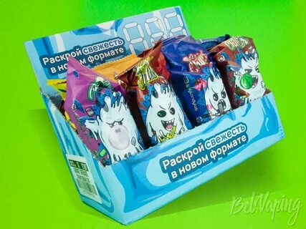 | Энергетик с Голубикой | Есть
 | Арбузная Конфета | Есть
 | Гранатовый сок | Есть
 | Газировка с Виноградом и Алоэ | Есть
 | Мятный Лимонад с Лимоном и Лаймом | Есть
 | Клубника с лимоном | Есть
 | Мятная жвачка | Есть
 | Холодный Персиковый Чай | Есть
 | Северные Ягоды с Хвоей | Есть
 | Лимонад из Красных ягод и Грейфрута | Есть
 | Малиновый лимонад | Есть
 | Лимонад Тархун с Клубникой | Есть

Toxic Salt 20mg HARD | 30мл | Вкусы | Наличие | Цена
 | Сладкая малина с хвоей. | Есть | 200
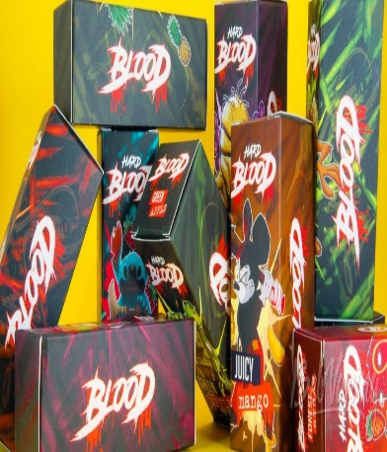 | Сочные и насыщенные ягоды дикой клубники | Есть
 | Сочный гранат с щепоткой мяты | Есть
 | Сладкие кусочки ананаса | Есть
 | Спелый виноград | Есть
 | Манго Ананас | Есть
 | Прохладный энергетик | Есть
 | Яблоко | Есть
 | Смородина | Есть
 | Лесные ягоды | Есть
 | Манго Ананас | Есть
 | Кола лайм | Есть
 | Лимон лайм | Есть
 | Черничный лимонад | Есть
 | Голубика Малина | Есть
 | Кола с виноградом | Есть
 | Жевачка со смородиной | Есть
 | Малиновый лимонад | Есть

Beast Salt 20mg HARD | 30мл | Вкусы | Наличие | Цена
 | Классический энергетик | Есть | 200
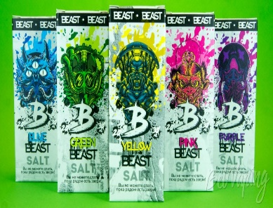 | Клубнично Малиновый энергетик | Есть
 | Ананасовый энергетик | Есть
 | Энергетик со Спелым гранатом | Есть
 | Энергетик с Лесными ягодами | Есть
 | Энергетик с Манго | Есть
 | Энергетик с голубикой | Есть
BLOOD Salt: 50mg | Объем: 30мл | Вкусы | Наличие | Цена
 | Черная Смородина | Есть | 300
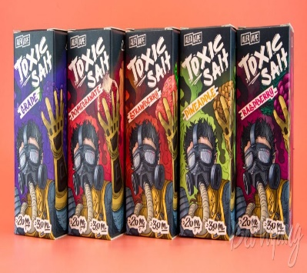 | Спелое Манго | Есть
 | Виноград-Черника | Есть
 | Зеленое Яблоко | Есть
 | Лесная Земляника | Есть
 | Спелая Малина | Есть
 | Насыщенный персик | Есть
 | Сочетание Лимона и Лайма | Есть
 | Лесные ягоды | Есть

Одноразки
PrimeVape

ОДНОРАЗКИ

XHOPE 6000 20mg HARD | Вкусы | Наличие | Цена
 | Энергетик | Есть | 800
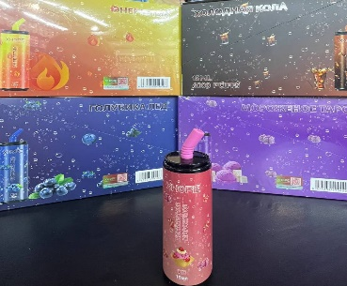 | Голубика со льдом | Есть
 | Виноград яблоко | Есть
 | Мороженное таро | Есть
 | Клубника арбуз | Есть
 | Клубничное мороженное | Есть
 | Холодная кола | Есть

Поды
PrimeVape

POD-СИСТЕМЫ:

Smoant KNIGHT 80
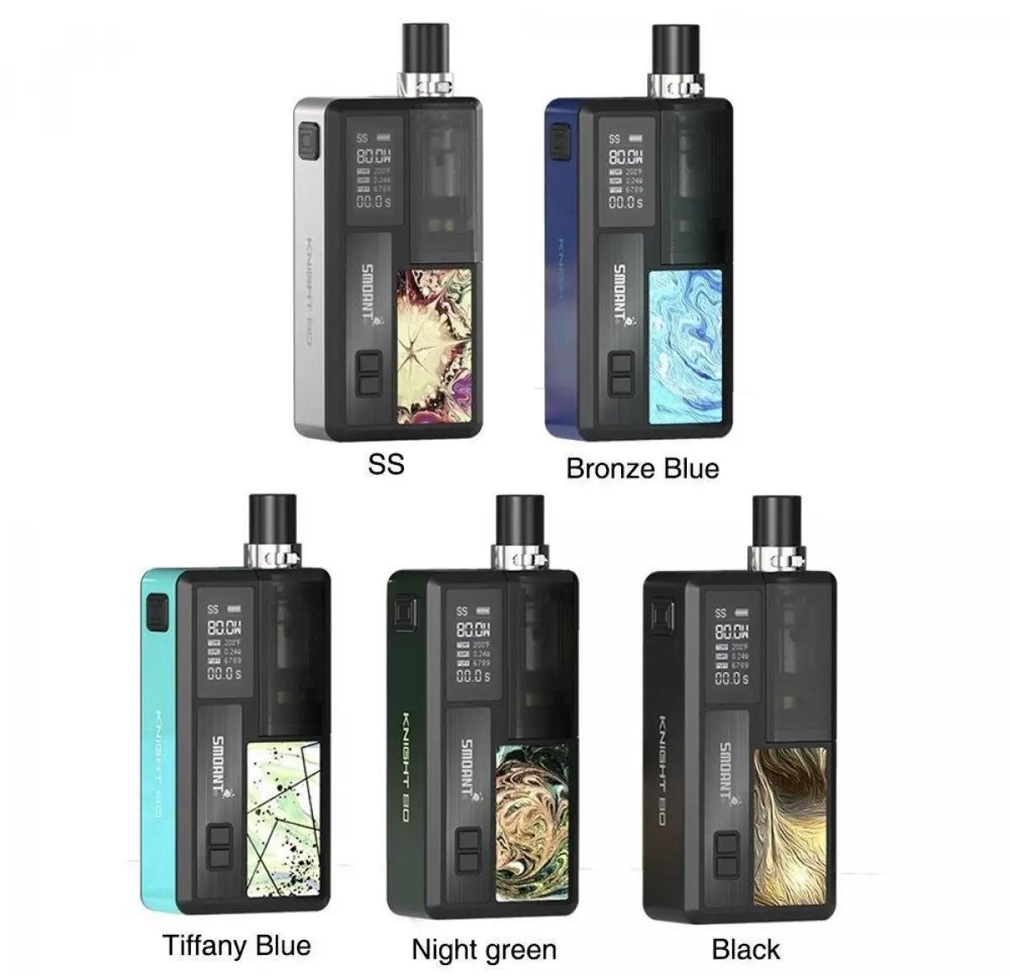 | Расцветка | Наличие | Цена
 | Knight 80 - Black | Нет | 2500
 | Knight 80 - Bronze Blue | Нет
 | Knight 80 - Night Green | Нет
 | Knight 80 - SS | Нет
 | Knight 80 - Tiffany Blue | Нет

Smoant PASITO 2
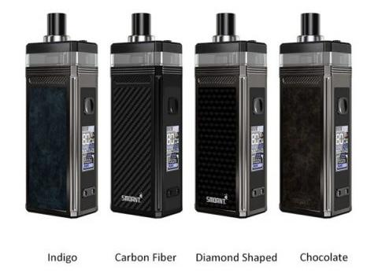 | Расцветка | Наличие | Цена
 | CHOCALATE | Есть | 2500
 | INDIGO | Есть
 | Carbon | Есть
 | Dimand shaped | Есть

Smoant CHARON BABY PLUS
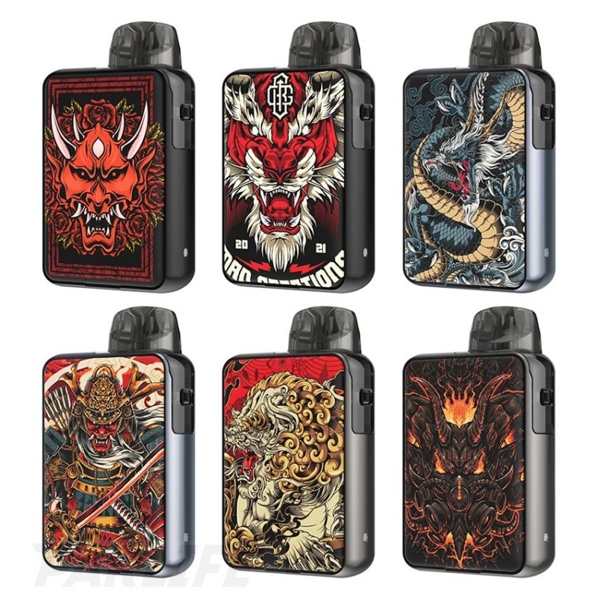 | Расцветка | Наличие | Цена
 | PAN | Есть | 2000
 | DRAGON | Есть
 | TIGER | Есть
 | YAWATA | Есть
 | HANNYA | Есть
 | LION | Есть

Geek Vape AEGIS HERO
 | Расцветка | Наличие | Цена
 | Aegis Hero Red-White | Есть | 2500

RINCOE JELLYBOX XS
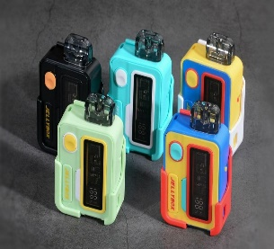 | Расцветка | Наличие | Цена
 | Full Black | Нет | 2200
 | Avocado Green | Есть
 | Blue/Yellow | Есть
 | Blue/Vintage Red | Есть

Geek Vape Obelisk 65
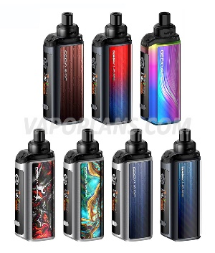 | Расцветка | Наличие | Цена
 | Scarlet Blue | Есть | 3200
 | Sapphire | Есть
 | Ruby | Есть
 | Rainbow | Есть
 | Peacock | Есть
 | Navy Blue | Есть
Geek Vape AEGIS HERO 2 Crystal
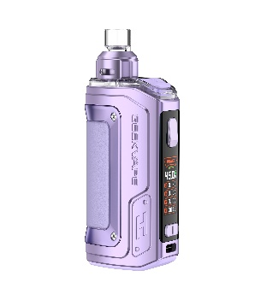 | Расцветка | Наличие | Цена
 | Фиолетовый | Есть | 3100
 | Синий | Есть
 | Золотой | Есть

Geek Vape Aegis Boost 2
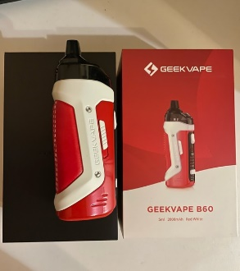 | Расцветка | Наличие | Цена
 | Красно - Белый | Есть | 3200

Комплектующие
ИСПАРИТЕЛИ |  |  |  | КАРТРИДЖИ
 |  |  |  | VAPORESSO | Название | Наличие | Цена
RINCOE | Название | Наличие | Цена | 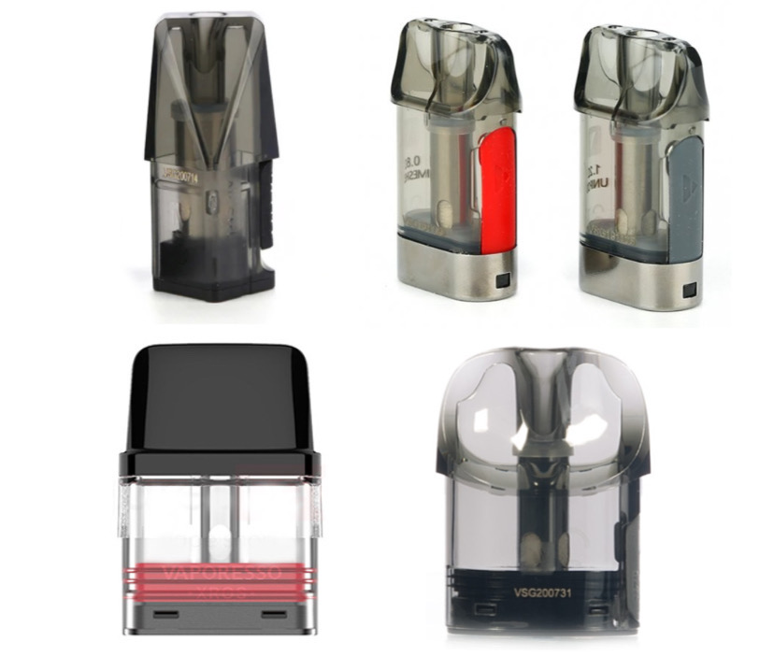 | Vikii Pro 1.0 Ом | Есть | 400
 | Jellybox nano ~0.5 Ом | Есть | 250 |  | XROS ~0.8 Ом | Есть | 350
 | Manto Aio ~0.15 Ом | Есть | 250

Smoant | Название | Наличие | 3к
 | Charon baby ~0.6 Ом | Есть | 200
 | Santi S-1 ~0.4 Ом | Есть | 250
 | Pasito 2/Knight 80 K-1 50-65 Ватт | Есть | 250
 | Картридж Charon Baby LF (без встроенного испарителя) | Есть | 300 | SMOANT | Название | Наличие | Цена
 |  |  |  |  | КАРТРИДЖ CHARON BABY не текущий | Есть | 400
Geek Vape | Название | Наличие | Цена |  | Катридж SMOANT PASITO II (без испарителя) | Есть | 600
 | Aegis B-series coil ~0.3Ом (30-38) | Есть | 250

 |  |  |  | GEEK VAPE | Название | Наличие | Цена
VOOPOO | Название | Наличие | Цена |  | Картридж Aegis Nano ~0,6 ohm | Есть | 350
 | испаритель Voopoo PnP 38-45 Ватт | Есть | 150

 |  |  |  | BRUSKO | Название | Наличие | Цена
 |  |  |  | 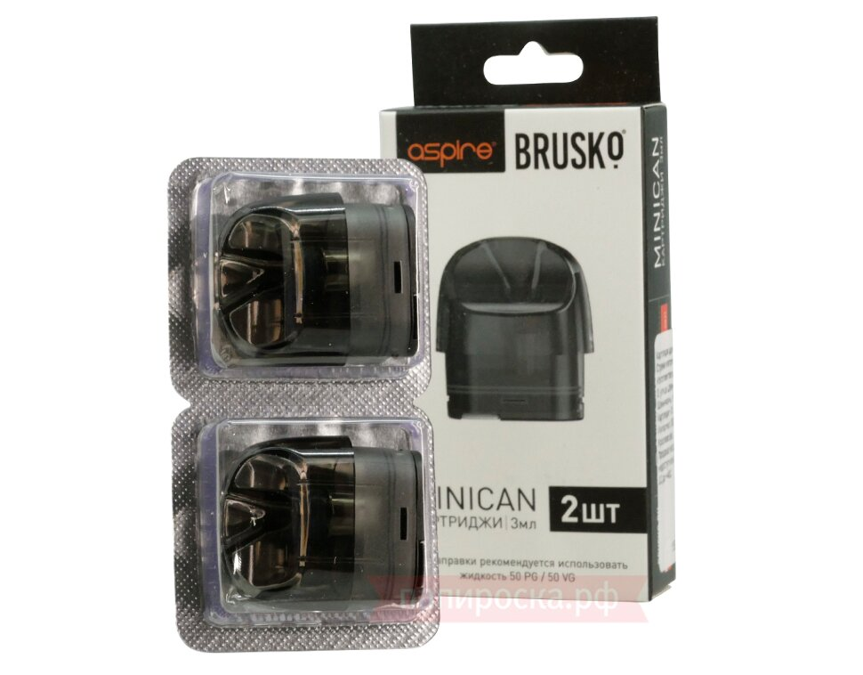 | Катридж Minican&Wiki pro Черный (2шт) | Есть | 300

